CBX总表
BLOCK NO. | INV1101 | INV1102 | INV1103 | INV1104 | INV1105 | INV1106 | INV1107 | INV1201 | INV1202 | INV1203 | INV1204 | INV1205 | INV1206 | INV1301 | INV1302 | INV1303 | INV1304 | INV1305 | INV1306 | INV1401 | INV1402 | INV1403 | INV1404 | INV1405 | INV1406 | INV12B06 | INV27 | INV28 | INV29 | INV30 | INV31 | INV32 | INV33 | INV34 | INV35 | INV36 | INV37 | INV38 | INV39 | INV40 | INV41 | INV42 | INV43 | INV44 | INV45 | INV46
CBX NO. | typical 类型组合
1 | 6+2+2 | 6+6 | 14+14 | 6 | 14+14 | 6+6 | 6+6 | 6 | 6+6 | 6+6 | 6+6 | 3 | 3+3 | 3+3 | 1+1+1+1 | 5+5 | 5+5 | 5+5 | 5 | 14+14 | 6+6 | 4+4 | 13+13 | 13+13 | 2+2+2
2 | 2+2+2+2 | 6+6 | 14+14 | 6+6 | 10+10+10+10+10+10+10+10 | 6+6 | 6+6 | 6+6 | 6+6 | 6+6 | 6+6 | 3+3 | 3+3 | 3+3 | 1+1+1+1 | 5+5 | 5+5 | 5+5 | 5+5 | 14+14 | 12+12 | 6+6 | 13+13 | 13+13 | 3+3
3 | 2+2+2+2 | 6+6 | 14+14 | 6+6 | 10+10+10+10+10+10 | 6+6 | 6+6 | 6+6 | 6+6 | 6+6 | 6+6 | 3+3 | 3+3 | 3+3 | 1+1+1+1 | 5+5 | 5+5 | 5+5 | 5+5 | 14+14 | 12+12+12 | 6+6 | 13+13 | 13+13 | 5+5
4 | 2+2+2+2 | 6+6 | 14+14 | 6+6 | 10+10+10+10+10+10+10+10 | 6+6 | 6+6 | 6+6 | 6+6 | 6+6 | 6+6 | 3+3 | 3+3 | 3+3 | 3+3 | 5+5 | 5+5 | 5+5 | 5+5 | 14+14 | 12+12+12+12 | 6+6 | 13+13 | 13+13 | 5+5
5 | 2+2+2 | 6+6 | 14+14 | 6+6 | 10+10+10+10+10+10+10+10 | 6+6 | 6+6 | 6+6 | 6+6 | 6+6 | 6+6 | 3+3 | 3+3 | 3+3 | 3+3 | 5+5 | 5+5 | 5+5 | 5+5 | 14+14 | 12+12+12+12 | 6+6 | 6+6 | 13+13 | 5+5
6 | 2+2 | 6+6 | 13+13 | 6+6 | 10+10+10+10+10+10+10+10 | 6+6 | 6+6 | 6+6 | 6+6 | 6+6 | 6+6 | 3+3 | 3+3 | 3+3 | 3+3 | 5+5 | 5+5 | 5+5 | 5+5 | 14+14 | 12+12+12+12 | 6+6 | 6+6 | 13+13 | 5+5
7 | 2+2+2+2 | 6+6 | 13+13 | 6+6 | 10+10+10+10+10+10+10+10 | 6+6 | 14 | 6+6 | 6+6 | 6+6 | 6+6 | 3+3 | 3+3 | 3+3 | 3+3 | 5+2+2 | 5+5 | 5+5 | 5+5 | 14+14 | 12+12+12+12 | 6+6 | 6+6 | 13+13 | 5+5
8 | 3+3 | 6+6 | 13+13 | 6+6 | 10+10+10+10+10+10 | 6+6 | 14+14 | 6+6 | 6+6 | 6+6 | 6+6 | 3+3 | 3+3 | 3+3 | 3+3 | 2+1+1 | 5+5 | 5+5 | 5+5 | 14+14 | 12+12+12+12 | 6+6 | 6+6 | 13+13 | 5+5
9 | 3+3 | 6+6 | 13+13 | 6+6 | 10+10+10+10+10+10 | 14+14 | 14+14 | 6+6 | 6+6 | 6+6 | 6+6 | 3+3 | 3+3 | 3+3 | 3+3 | 1+1+1 | 13+13 | 5+5 | 13+13 | 14+14 | 12+12+12+12 | 6+6 | 6+6 | 13+13 | 5+5
10 | 3+3 | 3+3 | 13+13 | 6 | 12+12+12+12 | 14+14 | 14+14 | 6 | 3+3 | 3+3 | 6+6 | 3+3 | 3+3 | 13+13 | 13 | 13 | 13+13 | 5+5 | 13+13 | 14+14 | 12+12+12+12 | 6+6 | 6+6 | 13+13 | 12+12+12
11 | 3+3 | 3+3 | 13+13 | 3 | 10+10+10+10+10+10+10+10 | 14+14 | 14+14 | 3 | 3+3 | 3+3 | 6 | 13+13 | 3+3 | 13+13 | 13+13 | 13+13 | 13+13 | 5+5 | 13+13 | 14+14 | 12+12+12+12 | 6+6 | 6+6 | 13+13 | 12+12+12
12 | 3+3 | 3+3 | 13+13 | 3+3 | 10+10+10+10+10+10+10+10 | 14+14 | 14+14 | 3+3 | 3+3 | 3+3 | 13+13 | 13+13 | 3 | 13+13 | 13+13 | 13+13 | 13+13 | 13+13 | 13+13 | 14+14 | 12+12 | 6+6 | 6+6 | 13+13 | 13
13 | 3+3 | 3+3 | 13+13 | 3+3 | 10+10+10+10+10+10+10+10 | 14+14 | 14+14 | 3+3 | 3+3 | 3+3 | 13+13 | 13+13 | 13+13 | 13+13 | 13+13 | 13+13 | 13+13 | 13+13 | 13+13 | 14+14 | 13+13 | 6+6 | 6+6 | 13+13 | 13+13
14 | 3+3 | 3+3 | 13+13 | 3+3 | 10+10+10+10+10+10+10+10 | 14+14 | 14+14 | 3+3 | 3+3 | 3+3 | 13+13 | 13+13 | 13+13 | 13+13 | 13+13 | 13+13 | 13+13 | 13+13 | 13+13 | 9+9+9+9+9+9+10+10+10 | 13+13 | 9+9+11+11+11 | 6+6 | 13+13 | 13+13
15 | 3+3 | 3+3 | 12+12+12+12 | 3+3 | 10+10+10+10+10+10+10+10 | 14+14 | 14+14 | 3+3 | 3+3 | 3+3 | 13+13 | 13+13 | 13+13 | 13+13 | 13+13 | 13+13 | 13+13 | 13+13 | 13+13 | 10+10+10+10+10 | 13+13 | 11+11+11+11 | 6+6 | 13+13 | 13+13
16 | 8+8+8+8+8+8 | 3+3 | 12+12+12+12 | 3+3 | 10+10+10+10+10+10+10+10 | 14+14 | 14+14 | 3+3 | 3+3 | 3+3 | 13+13 | 13+13 | 13+13 | 13+13 | 13+13 | 13+13 | 13+13 | 13+13 | 13+13 | 10+10+10+10 | 13+13 | 11+11+12+12 | 6+6 | 13+13 | 13+13
17 | 8+8+8+8+8+8 | 3+3 | 12+12+12 | 3+3 | 10+10+10+10+10 |  |  | 3+3 | 3+3 | 3+3 | 13+13 | 13+13 | 13+13 | 13+13 | 13+13 | 13+13 | 13+13 | 13+13 | 13+13 |  | 13+12+12 |  | 6+6 | 13+13 | 13+13
18 | 8+8+8+8+8+8 | 3+3 | 12+12 | 3+3 |  |  |  | 3+3 | 3+3 | 3+3 | 13+13 | 13+13 | 13+13 | 13+13 | 13+13 | 13+13 | 13+13 | 13+13 | 13+13 |  | 12+12 |  |  | 13+13 | 13+13
19 | 8+8+8+8+7+7 |  | 10+10+10+10 | 3+3 |  |  |  | 3+3 |  |  |  | 13+13 | 13+13 | 13+13 | 13+13 | 13+13 | 13+13 |  | 13+13 |  |  |  |  | 13+13 | 13+13
20 |  |  | 12+12+12+12 | 3 |  |  |  | 3 |  |  |  | 13+13 | 13+13 | 13+13 | 13+13 | 13 |  |  |  |  |  |  |  | 13+13 | 13+13
21 |  |  |  |  |  |  |  |  |  |  |  | 13+13 | 13+13 | 13+13 | 13+13 |  |  |  |  |  |  |  |  | 13+13
22 |  |  |  |  |  |  |  |  |  |  |  |  | 13
23
24
25
26
27
28
29
30
31
32
33
34
35
36
37
38
39
40
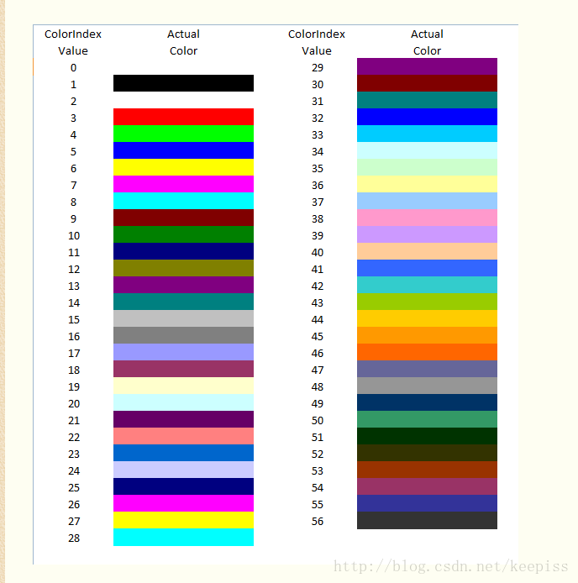
选择标签填写顺序

